Sheet1
聊天列表页面问题
1、会话列表页面，解散群组后，会话还在列表页面显示
聊天页面问题
1、底部聊天输入框适配问题，iPhoneX系列适配有问题。
2、聊天发送图片不能点击放大。
3、聊天语音点击后不能播放。
4、聊天页面偶现适配问题，如右图，时间显示到图片上面去了，图片高度适配有问题。 | 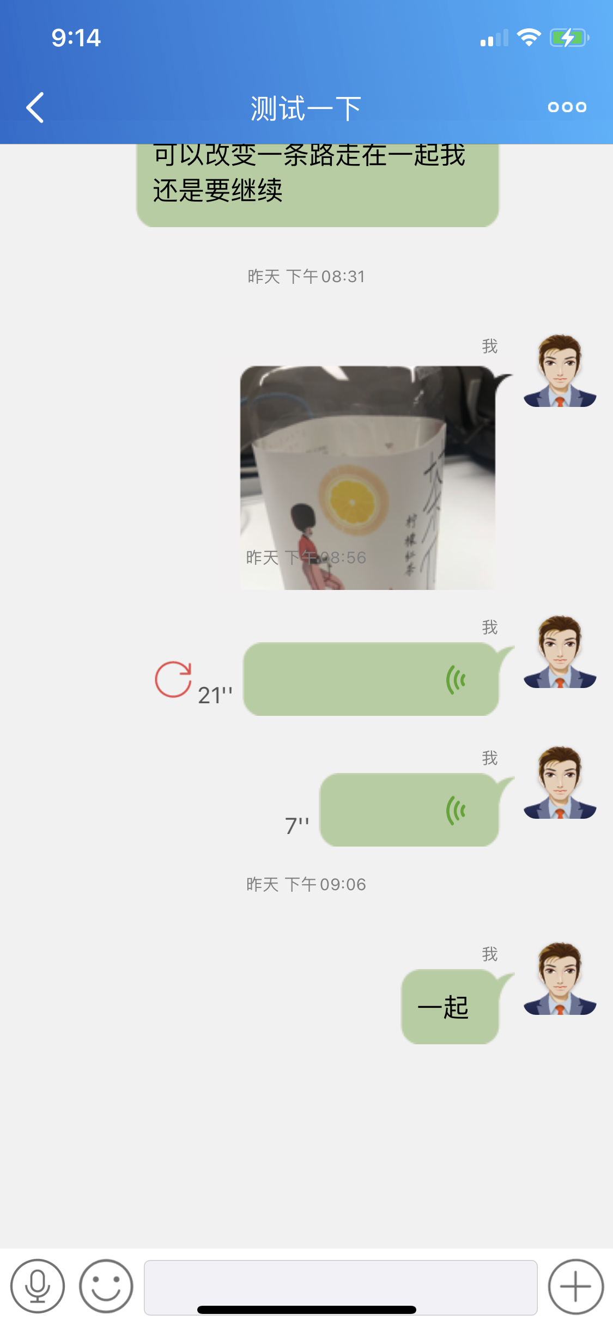
5、聊天表情输入适配问题，iPhoneX适配有问题，如右图， | 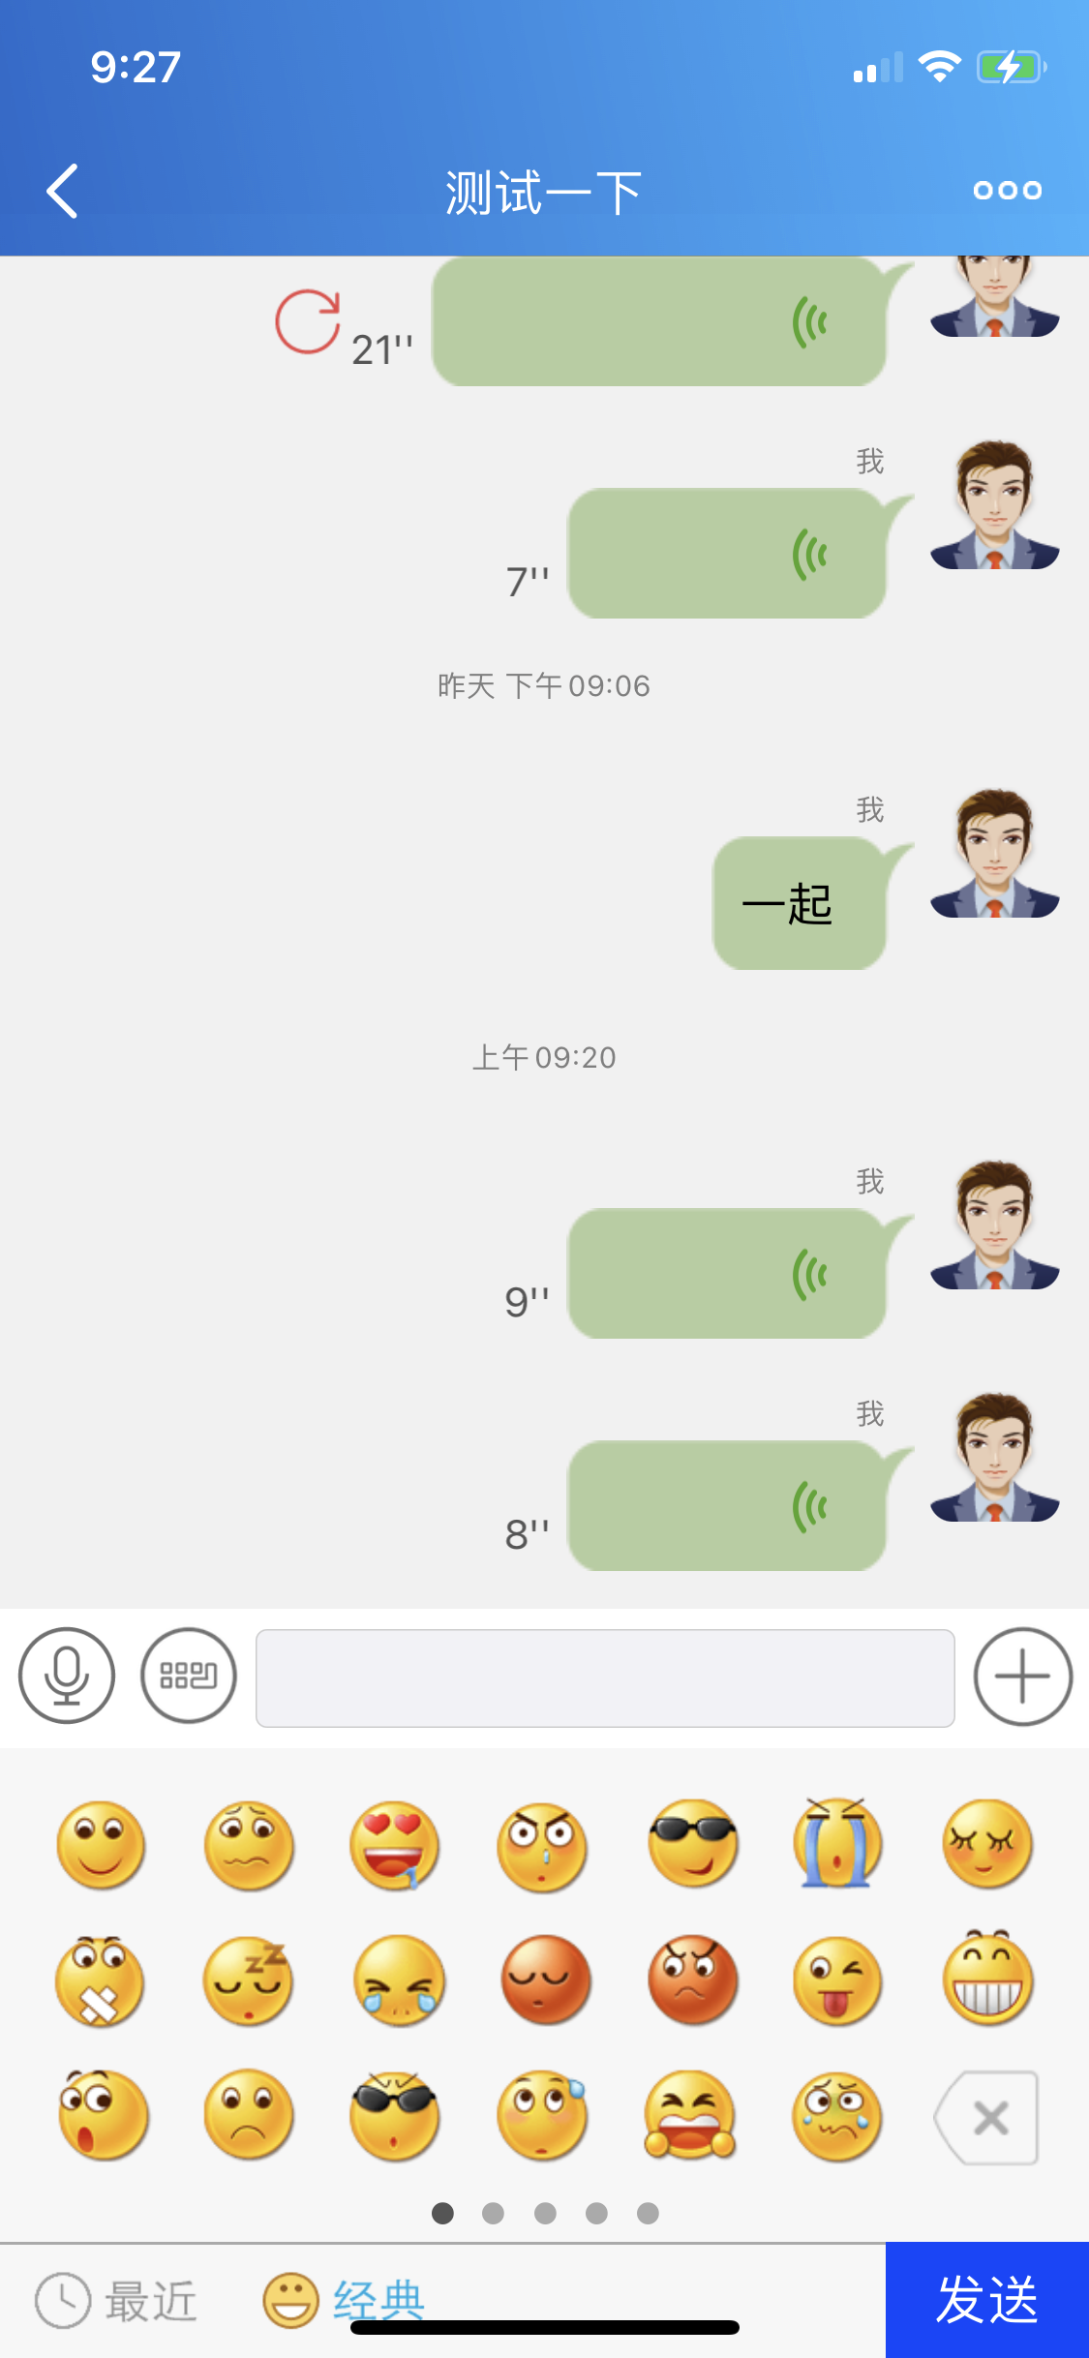
6、底部语音发送，松开手指，偶现语音没有发送，还在录音中。
7、文件发送页面，夜间模式适配有问题，点击返回按钮没有反应。
8、发送位置页面适配有问题，如右图，发送位置直接奔溃。 | 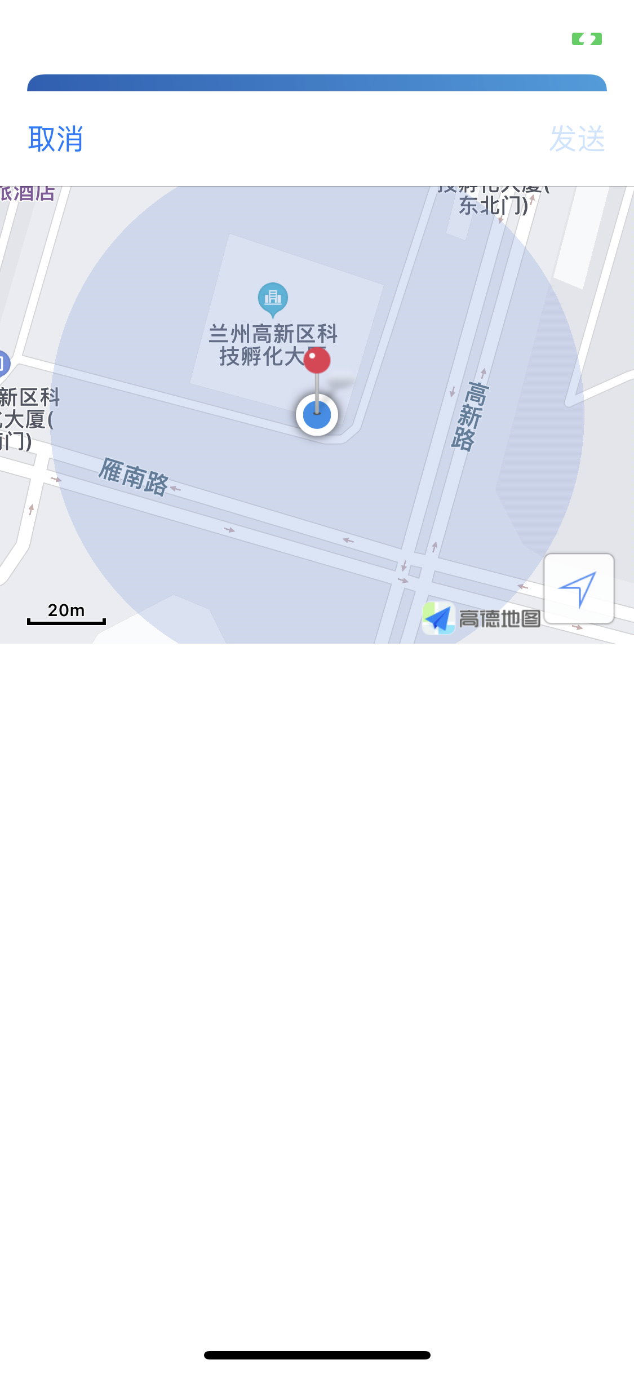
9、消息发送失败，点击重新发送，没有反应。
10、从后台回到前台，程序奔溃。

